Frontespizio
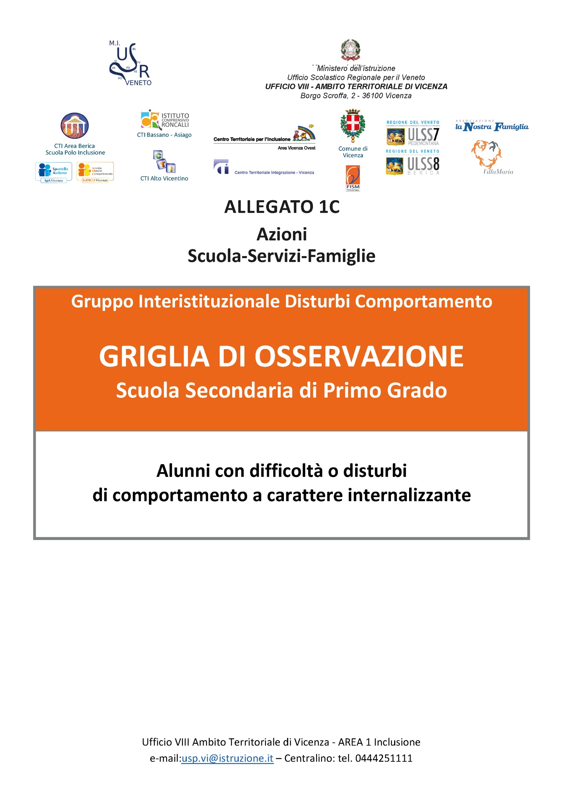

PROFILO di funzionamento STAMPA
Istituto scolastico di appartenenza | 0
Scuola/Plesso/Classe | 0
Codice Alunno | 0 | 0 | 0 | 0 | 0 | 0 | 0
Docente/i | 0
Data | 0
comportamenti a carattere internalizzante a scuola
 | Profilo di funzionamento
AFFETTIVITÀ - UMORE | 0.0%
ANSIA - FOBIE | 0.0%
BISOGNI PRIMARI | 0.0%
EMOZIONI | 0.0%
per stampare
attivare tasti di scelta rapida
Ctrl+ F2

Osservazioni
0

SEC_PrimoGrado_GIDC_Grafici
AREA |  | valore | punteggio
AFFETTIVITÀ - UMORE |  | ? | ?
ANSIA - FOBIE |  | ? | ?
BISOGNI PRIMARI |  | ? | ?
EMOZIONI |  | ? | ?
valore medio --> |  | ?
comportamenti a carattere internalizzante a scuola

Per "andare a capo"
attivare contemporaneamente i tasti ALT+Enter
Osservazioni

 | punteggio calcolato | ?

 | punteggio dell'insegnante

